RECIBO
CORPORACIÓN DEPORTIVA FAMILIA ABA. NIT 901.626.496-5
Personería Jurídica N° 2970 del 1 de abril de 2022
#NAME?
 | 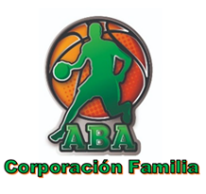 |  |  |  |  | RECIBO DE PAGO
 |  | FECHA: | 2025-04-17 |  |  | N° | 2
 | Recibe de: | ADRIAN ERNESTO VENTO ALVARADO |  |  | Doc Ident. | 2611791
 | Dirección: | Calle79 50c-44 |  |  | Teléfono: | 3007969158
 | Por concepto: | PAGO UNIFORME ABA 2025 |  |  |  | Año | 2025
 | Valor en letras/números: | CIEN MIL PESOS |  |  |  | $ 100,000
 | Forma pago | Efectivo |  | Transferencia |  | X
 | Recibido por: | ERIKA I. RAMÍREZ PÉREZ C.C: 32228863-Celular 300 4845672

 |  | Nombre |  |  | Firma

